상품제안서
에스쿠다마 아다모 캐리어 20인치 | 상품코드: S16777

 |  |  |  |  |  |  | 02-713-8555 | www.synergygift.co.kr
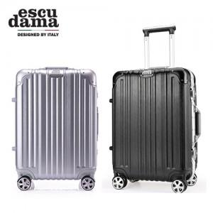

【상세/제작정보】 | 알루미늄 프레임을 적용하여내구성이 뛰어 납니다

【인쇄/포장옵션】 | 스티커 / 포장불가능

【공급단가】 | 수량 | 10~ | 50~ | 100~ | 500~ | 1,000~
*VAT별도 | 단가 | 70,000원 | 67,500원 | 65,000원 | 62,500원 | 60,000원

【상품 URL】 | https://www.synergygift.co.kr:443/src/goods_detail.php?gdno=14791

